상품제안서
백색원형미두연필 5p [바닐라원통케이스] | 상품코드: S03176

 |  |  |  |  |  |  | 02-713-8555 | www.synergygift.co.kr
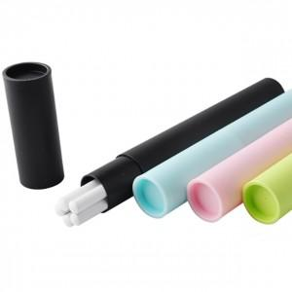

【상세/제작정보】 | 기본미만일 경우 도당 10,000원의 인쇄비가 추가됩니다.

【인쇄/포장옵션】 | 실크 / 별도문의

【공급단가】 | 수량 | 500~ | 1,000~ | 2,000~ | 3,000~ | 5,000~
*VAT별도 | 단가 | 810원 | 780원 | 750원 | 720원 | 700원

【상품 URL】 | https://www.synergygift.co.kr:443/src/goods_detail.php?gdno=7003

